Sheet1
header |  |  |  | div right-head |  | アコーディオンリンク×４ |  |  | floatで左から並べて
Main－Wrapper | top-wrapper |  |  | div left-head |  | トップリンク |  |  | floatで左へ
 |  | 背景画像 ２枚重ね Z-index
 |  | div introduction |  | ・・・ | 中央寄せ |  | ロゴ
 |  |  |  |  |  |  | P
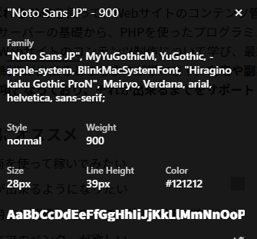
 |  |  |  |  |  |  | リンク
 |  | div introduction 2 |  |  | 中央寄せ |  | アイコン
 |  |  |  |  |  |  | P
 |  |  |  |  |  |  | floatで左から並べて

 | bannar-wrapper
 |  |  |  |  | スライダー？ |  | 画像
 |  |  |  |  |  |  | リンク
 | news-wrapper
 |  |  |  |  | テーブル | 見出し
 |  |  |  |  |  | ２カラム | 日付 | リンク
 |  |  |  |  |  | ３行
 | appeal-wrapper
 |  |  |  |  | Div | ヘッド | ※ヘッドはほかでも使いまわす
 |  |  | ヘッド |  | Div
 |  |  | １行目
 |  |  | 説明 |  | Div | Div
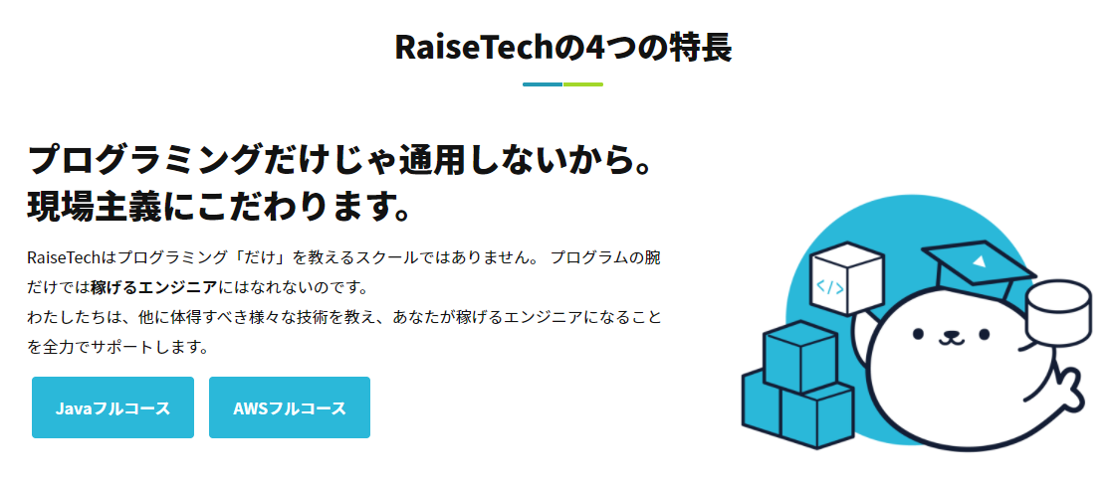
 |  |  | リンク |  | 一行目とパラグラフは使いまわしOK
 |  |  | 画像

 | Lesson-wrapper


 |  |  | ヘッド
 |  |  | １行目 | 画像 | 画像 | ×３
 |  |  | パラグラフ
 |  |  | アイコンフォント
 |  |  | 画像 | リンク

 | Trial-wrapper

 | Valuer-wrapper

 |  |  | ヘッド
 |  |  | テーブル | 見出し ４カラム
 |  |  |  | 12行

 | Teacher-Wrapper

 |  |  | ヘッド
 |  |  | パラグラフ | 説明 | ×６
 |  |  | 画像
 |  |  | 人の名前
 |  |  | 説明

 | Move-wrapper
 |  |  | Yourtube埋め込み
 |  |  |  | ２カラム
 |  |  |  | ５行

 | Comment Wrapper1
 |  |  |  | Twitter埋め込み

 | Comment Wrapper2

 | Comment Wrapper3

 |  |  | 続きを読むってどうやるん？
 |  |  | https://techacademy.jp/magazine/41017

 | Trial-rapper(2回目)

 | bannar-wrapper

Footer

 |  | 画面右下のボタン
 |  | https://sunagitsune.com/cssfixedright/

